상품제안서
언박싱 커터 택배칼 미니 커터칼 | 상품코드: F24841

 |  |  |  |  |  |  | 02-412-0044 | www.easy1.co.kr
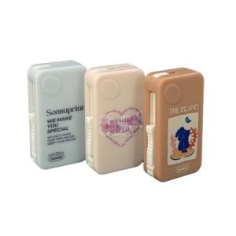 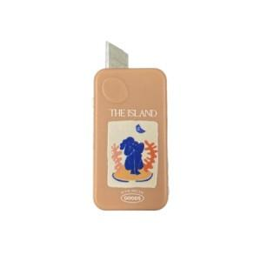 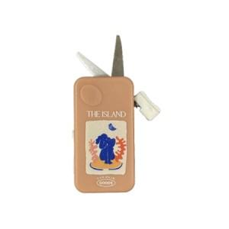

【상세/제작정보】

【인쇄/포장옵션】 | / OPP(비닐)

【공급단가】 | 수량 | 100~ | 300~ | 500~ | 1,000~ | 3,000~
*VAT별도 | 단가 | 3,370원 | 3,250원 | 3,120원 | 3,000원 | 2,920원

【상품 URL】 | https://dev.easy1.co.kr:443/src/goods_detail.php?gdno=24841

